画面詳細(登録)
ファイル登録画面

初期表示 |  |  |  |  | 「参加者を選択」ボタン押下後ダイアログ |  |  |  |  |  |  |  |  |  | 必須項目入力後の初期表示
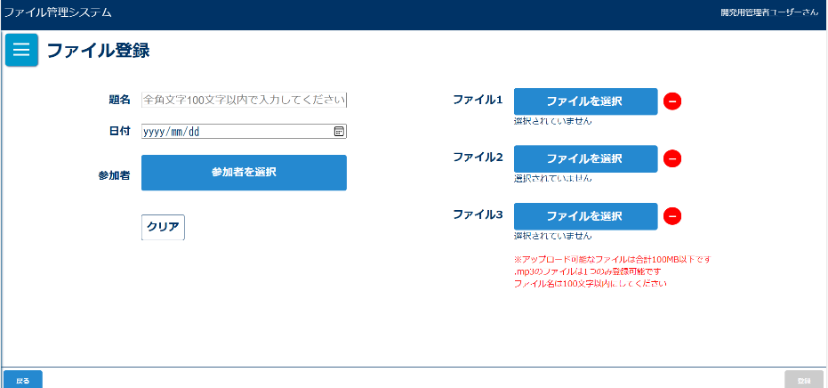
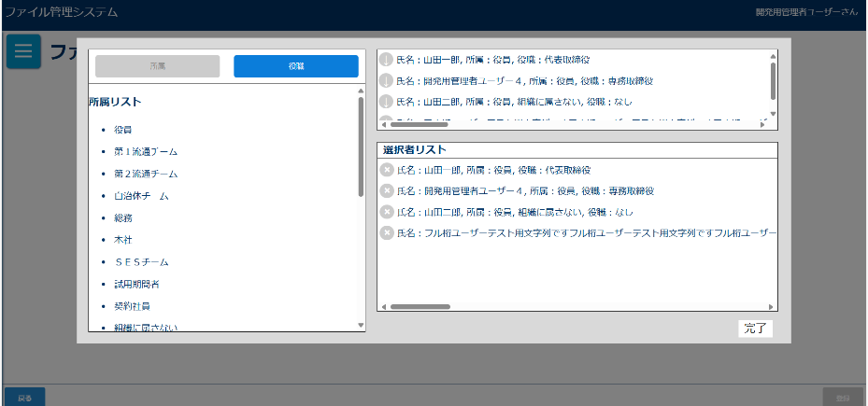
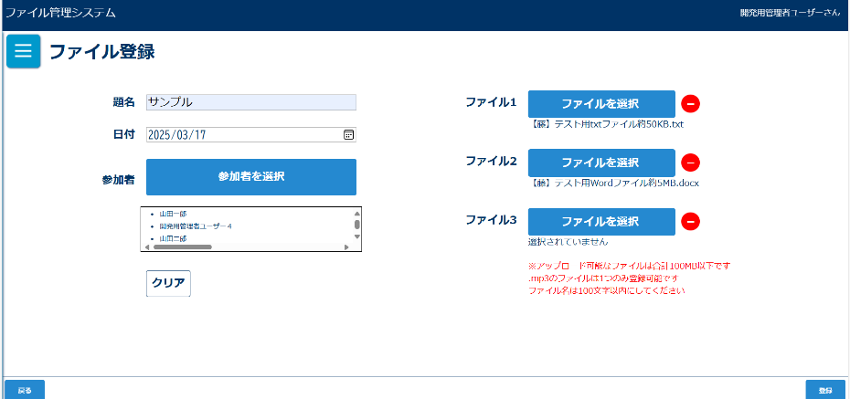

「-」ボタン押下後 |  |  |  |  | 「登録」ボタン押下後確認ダイアログ |  |  |  |  |  |  |  |  |  | 「登録」ボタン押下後確認ダイアログ(重複がある場合)
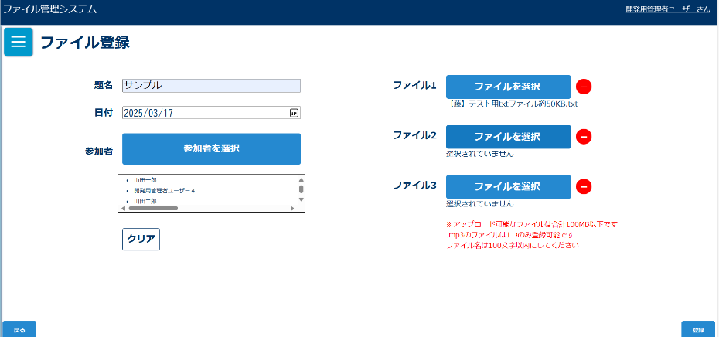
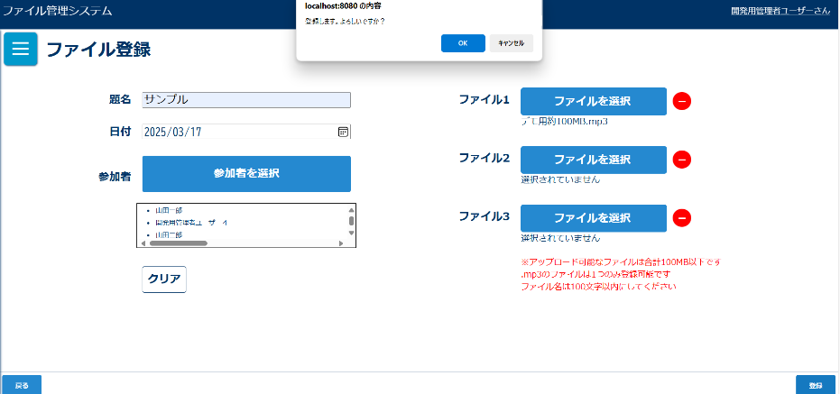
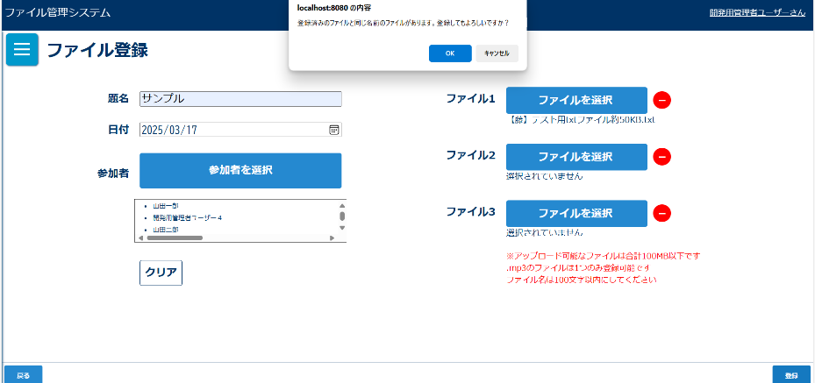

入力チェックエラーダイアログ |  |  |  |  | 登録完了メッセージ
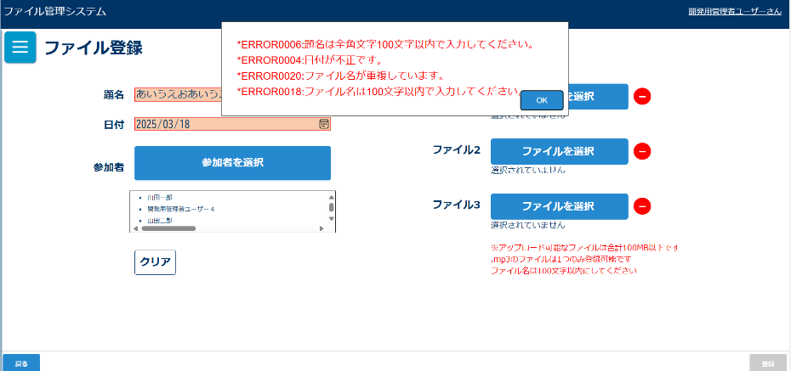
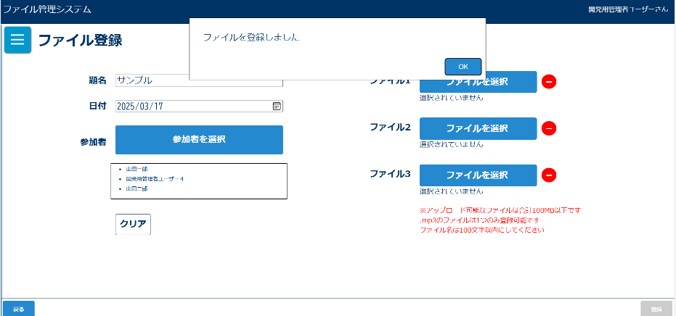

 |  |  |  |  |  |  |  |  |  |  |  |  |  |  |  |  | ボタン
 |  |  |  |  |  |  |  |  |  |  |  |  |  |  |  |  | テキストボックス
 |  |  |  |  |  |  |  |  |  |  |  |  |  |  |  |  | ラジオボタン
 |  |  |  |  |  |  |  |  |  |  |  |  |  |  |  |  | チェックボックス
画面表示項目 |  |  |  |  |  |  |  |  |  |  |  |  |  |  |  |  | ラベル
No | 項目名 | データ |  |  |  | 有効 | 権限 |  | 部品 | 有桁 | 表桁 | データ型 | 文字種 | フォーマット |  | 備考 | コンボボックス
 |  | テーブル名 | フィールド名 |  |  |  | 管 | 一 |  |  |  |  |  |  |  |  | リストボックス
1 | タイトル |  |  |  |  | × | 〇 | 〇 |  |  |  |  |  |  |  | 「ファイル登録」と表示 | ラベルアンカー
初期表示 |  |  |  |  |  |  |  |  |  |  |  |  |  |  |  |  | タブ
2 | 参加者 |  |  |  |  | × | 〇 | 〇 | ラベル |  |  |  |  |  |  |  |  | 数値 | 半角
3 | 参加者を選択 |  |  |  |  | 〇 | 〇 | 〇 | ボタン |  |  |  |  |  |  |  |  |  | 混在
4 | 題名 |  |  |  |  | × | 〇 | 〇 | ラベル
5 | テキストボックス |  |  |  |  | 〇 | 〇 | 〇 | テキストボックス | 100 | 20 | 文字列 | 混在
6 | 日付 |  |  |  |  | × | 〇 | 〇 | ラベル
7 | テキストボックス |  |  |  |  | 〇 | 〇 | 〇 | テキストボックス | 8 | 8 | Date型 | 半角 | yyyy/mm/dd |  | yyyy/mm/ddをyyyymmddの文字型に変換して格納
8 | ファイル1 |  |  |  |  | × | 〇 | 〇 | ラベル
9 | ファイルを選択 |  |  |  |  | 〇 | 〇 | 〇 | ボタン |  |  | バイナリ型 |  |  |  | 3ファイル合計100MBまで、.mp3は1つのみの制限あり
10 | ファイル2 |  |  |  |  | × | 〇 | 〇 | ラベル
11 | ファイルを選択 |  |  |  |  | 〇 | 〇 | 〇 | ボタン |  |  | バイナリ型 |  |  |  | 3ファイル合計100MBまで、.mp3は1つのみの制限あり
12 | ファイル3 |  |  |  |  | × | 〇 | 〇 | ラベル
13 | ファイルを選択 |  |  |  |  | 〇 | 〇 | 〇 | ボタン |  |  | バイナリ型 |  |  |  | 3ファイル合計100MBまで、.mp3は1つのみの制限あり
14 | － |  |  |  |  | 〇 | 〇 | 〇 | ボタン |  |  |  |  |  |  | 押下後、該当ファイルの選択を削除
15 | クリア |  |  |  |  | 〇 | 〇 | 〇 | ボタン
16 | 登録 |  |  |  |  | △ | 〇 | 〇 | ボタン |  |  |  |  |  |  | 必須項目入力後、活性化される
「参加者を選択」ボタン押下後ダイアログ
16 | 所属別 |  |  |  |  | 〇 | 〇 | 〇 | ボタン
17 | 役職別 |  |  |  |  | 〇 | 〇 | 〇 | ボタン
18 | 所属別一覧 | m_team | team_name |  |  | × | 〇 | 〇
19 | 役職別一覧 | m_post | post_name |  |  | × | 〇 | 〇
20 | 氏名 | m_user | user_name |  |  | × | 〇 | 〇
21 | 所属 | m_team | team_name |  |  | × | 〇 | 〇
22 | 役職 | m_post | post_name |  |  | × | 〇 | 〇
23 | 会議参加者 |  |  |  |  | × | 〇 | 〇
24 | 氏名 | m_user | user_name |  |  | × | 〇 | 〇
25 | 所属 | m_team | team_name |  |  | × | 〇 | 〇
26 | 役職 | m_post | post_name |  |  | × | 〇 | 〇
27 | 完了 |  |  |  |  | 〇 | 〇 | 〇 | ボタン
必須項目入力後の初期表示
28 | 参加者一覧 |  |  |  |  | △ | 〇 | 〇 |  |  |  |  |  |  |  | 参加者が選択されていない場合は非表示
29 | ファイル名 |  |  |  |  | △ | 〇 | 〇 |  |  |  |  |  |  |  | ファイルが選択されていない場合は非表示
「登録」ボタン押下後確認ダイアログ
30 | メッセージ |  |  |  |  | × | 〇 | 〇 |  |  |  |  |  |  |  | 「登録します。よろしいですか？」と表示
31 | OK |  |  |  |  | 〇 | 〇 | 〇 | ボタン
32 | キャンセル |  |  |  |  | 〇 | 〇 | 〇 | ボタン
「登録」ボタン押下後確認ダイアログ(重複がある場合)
33 | メッセージ |  |  |  |  | × | 〇 | 〇 |  |  |  |  |  |  |  | 「登録済みのファイルと同じ名前のファイルがあります。登録してもよろしいですか？」と表示
34 | OK |  |  |  |  | 〇 | 〇 | 〇 | ボタン
35 | キャンセル |  |  |  |  | 〇 | 〇 | 〇 | ボタン
登録完了ダイアログ
36 | ファイルを登録しました。 |  |  |  |  | × | 〇 | 〇

入力パラメータ
No | 項目名 | 物理名 |  | コントロール | 送信方法 |  |  | 備考

「参加者を選択」ボタン押下
1 | なし
ファイル選択ボタン横の「-」ボタン押下
1 | なし
「登録」ボタン押下
1 | なし
「クリア」ボタン押下
1 | なし
確認ダイアログ「OK」ボタン押下
1 | 題名 | title |  |  | POST
2 | 日付 | date |  |  | POST
3 | ファイル | file |  |  | POST |  |  | 送信時は配列でおくる
4 | ユーザーID | userId |  |  | POST |  |  | 送信時は配列でおくる
確認ダイアログ「キャンセル」ボタン押下
1 | なし

画面詳細(更新)
ファイル更新画面

初期表示 |  |  |  |  | 排他ロックがかかっているときのダイアログ |  |  |  |  |  |  |  |  |  | 「参加者を選択」ボタン押下後ダイアログ
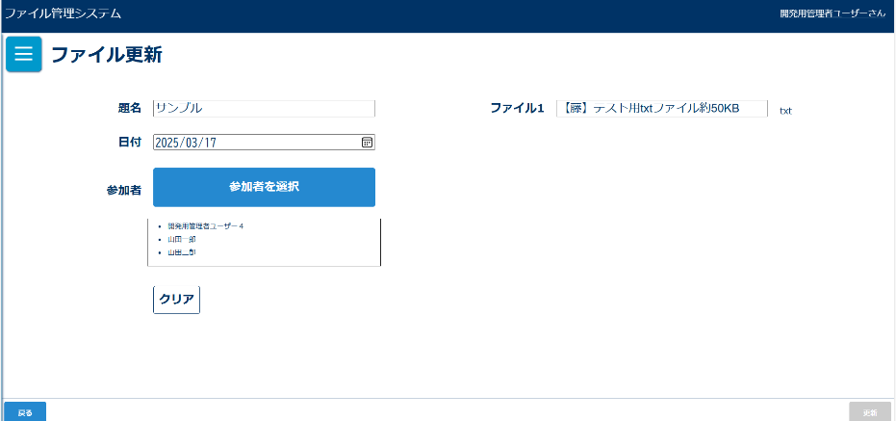
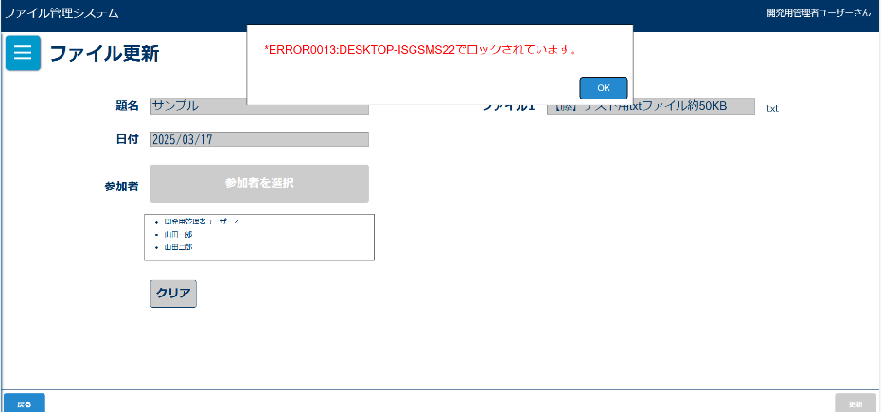


変更項目があった場合更新ボタン活性化 |  |  |  |  | 「更新」ボタン押下後確認ダイアログ |  |  |  |  |  |  |  |  |  | 「更新」ボタン押下後確認ダイアログ(重複がある場合)
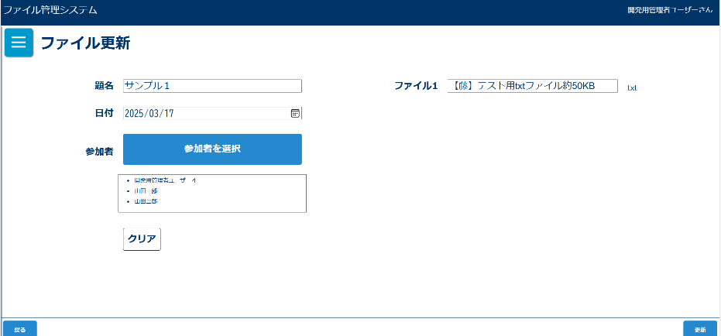
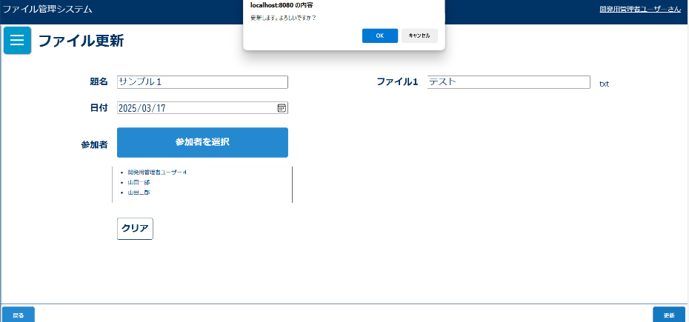
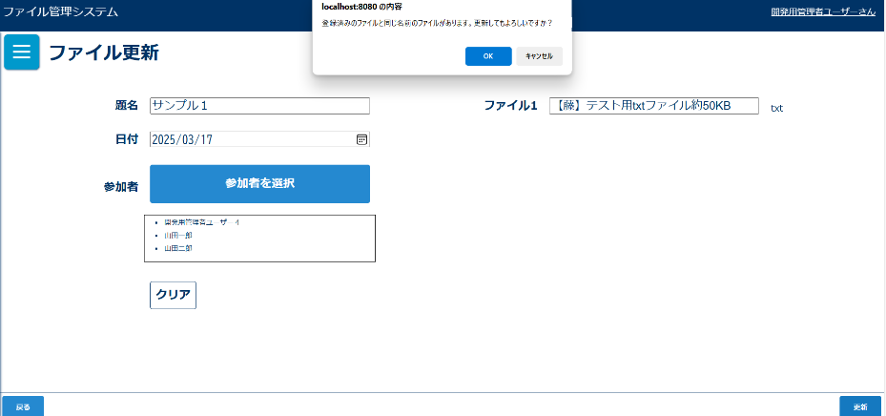

入力チェックエラーダイアログ |  |  |  |  | 更新完了メッセージ
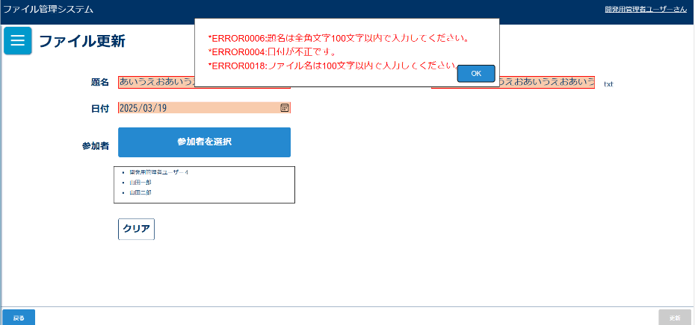
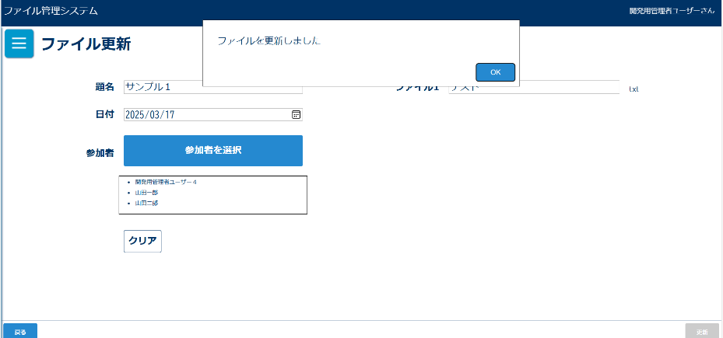

画面表示項目
No | 項目名 | データ |  |  |  | 有効 | 権限 |  | 部品 | 有桁 | 表桁 | データ型 | 文字種 | フォーマット |  | 備考
 |  | テーブル名 | フィールド名 |  |  |  | 管 | 一
1 | タイトル |  |  |  |  | × | 〇 | 〇 |  |  |  |  |  |  |  | 「ファイル更新」と表示
初期表示
2 | 参加者 |  |  |  |  | 〇 | 〇 | 〇 | ラベル |  |  |  |  |  |  |  | ボタン | 数値 | 半角
3 | 参加者を選択 |  |  |  |  | △ | 〇 | 〇 | ボタン |  |  |  |  |  |  | 排他ロックがかかっている場合、非活性 | テキストボックス |  | 混在
4 | 参加者一覧 | m_user | user_name |  |  | △ | 〇 | 〇 |  |  |  |  |  |  |  | 初期表示では選択されたファイルの参加者一覧が入力されている 排他ロックがかけられている場合は非活性
5 | 題名 |  |  |  |  | 〇 | 〇 | 〇 | ラベル
6 | テキストボックス |  |  |  |  | 〇 | 〇 | 〇 | テキストボックス | 100 | 20 | 文字列 | 混在 |  |  | 初期表示では選択されたファイルの拡張子を除いたファイル名が入力されている 排他ロックがかけられている場合は非活性
7 | 日付 |  |  |  |  | 〇 | 〇 | 〇 | ラベル |  |  |  |  |  |  |  | ラジオボタン
8 | テキストボックス | t_file | meeting_date |  |  | △ | 〇 | 〇 | テキストボックス | 8 | 8 | Date型 | 半角 | yyyy/mm/dd |  | 初期表示では選択されたファイルの日付が入力されている 排他ロックがかけられている場合は非活性 | チェックボックス
9 | ファイル名 |  |  |  |  | 〇 | 〇 | 〇 | ラベル |  |  |  |  |  |  |  | ラベル
10 | テキストボックス | t_file | file_name |  |  | △ | 〇 | 〇 | テキストボックス | 100 | 20 | 文字型 | 混合 |  |  | 初期表示では選択されたファイルの拡張子を除いたファイル名が入力されている 排他ロックがかけられている場合は非活性 | コンボボックス
11 | 拡張子 |  |  |  |  | × | 〇 | 〇 |  |  |  |  |  |  |  |  | リストボックス
12 | クリア |  |  |  |  | △ | 〇 | 〇 | ボタン |  |  |  |  |  |  | 排他ロックがかかっている場合、非活性
13 | 更新 |  |  |  |  | △ | 〇 | 〇 | ボタン |  |  |  |  |  |  | 排他ロックがかかっている場合、非活性
14 | 戻る |  |  |  |  | 〇 | 〇 | 〇 | ボタン
「参加者を選択」ボタン押下後ダイアログ
13 | 所属別 |  |  |  |  | 〇 | 〇 | 〇 | タブ
14 | 役職別 |  |  |  |  | 〇 | 〇 | 〇 | タブ
15 | 所属別一覧 | m_team | team_name |  |  | × | 〇 | 〇
16 | 役職別一覧 | m_post | post_name |  |  | × | 〇 | 〇
17 | 氏名 | m_user | user_name |  |  | × | 〇 | 〇
18 | 所属 | m_team | team_name |  |  | × | 〇 | 〇
19 | 役職 | m_post | post_name |  |  | × | 〇 | 〇
20 | 会議参加者 |  |  |  |  | × | 〇 | 〇
21 | 氏名 | m_user | user_name |  |  | × | 〇 | 〇
22 | 所属 | m_team | team_name |  |  | × | 〇 | 〇
23 | 役職 | m_post | post_name |  |  | × | 〇 | 〇
24 | 完了 |  |  |  |  | 〇 | 〇 | 〇 | ボタン
「更新」ボタン押下後確認ダイアログ
26 | メッセージ |  |  |  |  | × | 〇 | 〇 |  |  |  |  |  |  |  | 「更新します。よろしいですか？」と表示
27 | OK |  |  |  |  | 〇 | 〇 | 〇 | ボタン
28 | キャンセル |  |  |  |  | 〇 | 〇 | 〇 | ボタン
「更新」ボタン押下後確認ダイアログ(重複がある場合)
29 | メッセージ |  |  |  |  | × | 〇 | 〇 |  |  |  |  |  |  |  | 「登録済みのファイルと同じ名前のファイルがあります。更新してもよろしいですか？」と表示
30 | OK |  |  |  |  | 〇 | 〇 | 〇 | ボタン
31 | キャンセル |  |  |  |  | 〇 | 〇 | 〇 | ボタン
登録完了メッセージ
32 | ファイルを更新しました。 |  |  |  |  | × | 〇 | 〇

入力パラメータ
No | 項目名 | 物理名 |  | コントロール | 送信方法 |  |  | 備考

「参加者を選択」ボタン押下
1 | なし
「更新」ボタン押下
1 | なし
「クリア」ボタン押下
1 | なし
「戻る」ボタン押下
1 | なし
確認ダイアログ「OK」ボタン押下
1 | ファイル管理番号 | fileId |  | hidden | POST
2 | 題名 | title |  |  | POST
3 | 日付 | date |  |  | POST
4 | ファイル名 | fileName |  |  | POST |  |  | 送信時は配列でおくる
5 | ユーザーID | userId |  |  | POST |  |  | 送信時は配列でおくる
6 | バージョン | version |  | hidden | POST
確認ダイアログ「キャンセル」ボタン押下
1 | なし

